Asignación Categorías UICN
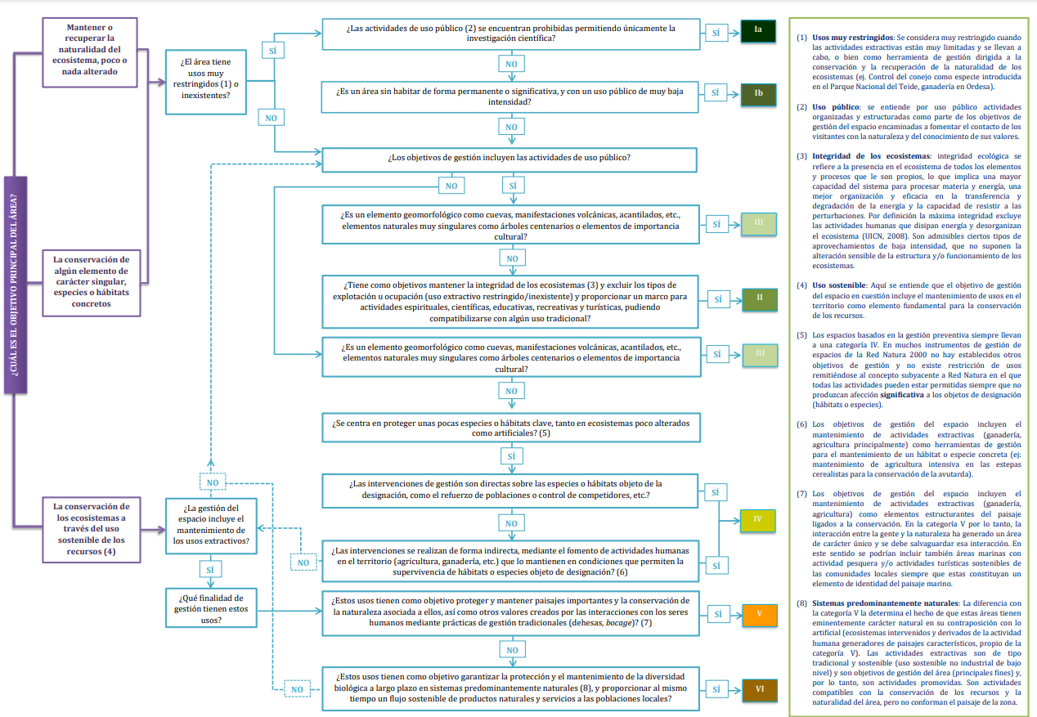

https://portals.iucn.org/library/sites/library/files/documents/PAG-021.pdf
Category Ia: Strict nature reserve
Category Ib: Wilderness area
Category II: National park
Category III: Natural monument or feature
Category IV: Habitat/species management area
Category V: Protected landscape/ seascape
Category VI: Protected area with sustainable use of natural resources

Reserva natural estricta - Categoría Ia
Área silvestre - Categoría Ib
Parque nacional - Categoría II
Monumento o característica natural - Categoría III
Área de gestión del hábitat y área de gestión de especies - Categoría IV
Paisaje protegido y paisaje marino protegido - Categoría V
Área protegida con uso sostenible de los recursos naturales - Categoría VI

